Worksheet
 |  |  |  |  | 8 (812) 565 05 34 |  |  | sales@miniworks.ru
 |  |  |  |  | Благовещенск |  |  | отдел продаж
 |  |  | Адрес |  |  |  |  | Режим работы
 |  |  | Санкт-Петербург, улица Маршала Новикова, 28Е |  |  |  |  | Пн – Пт: с 8:00 до 18:00
ПРБ
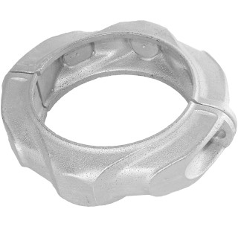 |  | 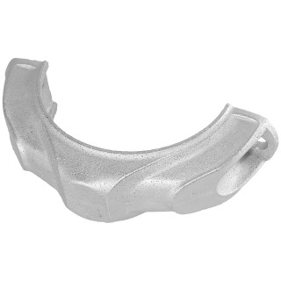 |  | 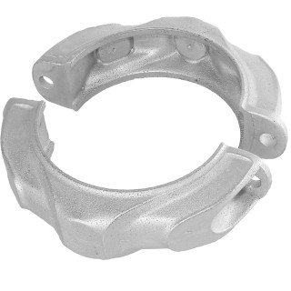 |  | 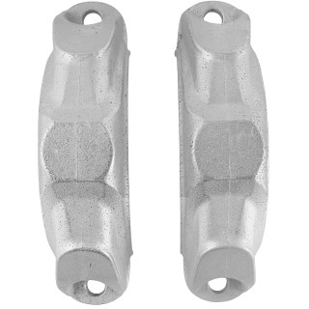 |  | 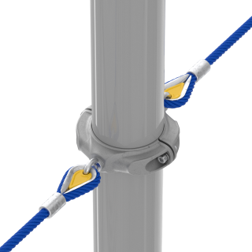 |  | 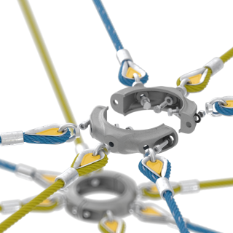
Артикул |  | Цвет |  | от 10000 | от 5000 | от 1000 | от 500 | от 100 | розница | Наличие на 31.07.2026
ПРБ |  | металл |  | ― | ― | 1540.00р. | 1650.00р. | 1770.00р. | 1920.00р. | 503
 | Все цены указаны в рублях и включают в себя НДС. Все цены указаны при условии 100% предоплаты и действительны в течение 5 дней. Все цены указаны при условии самовывоза продукции со склада в г. Благовещенск (для иногородних клиентов доставка до склада ТК в г. Благовещенск бесплатна). Все цены указаны за стандартный цвет для каждого вида изделия (изменение цвета на любой из предлагаемой палитры +20% к стоимости, изменение цвета на любой по системе RAL +50% к стоимости). О возможных сроках поставки заказного товара, необходимо уточнять заранее

